ユニットテスト状況可視化
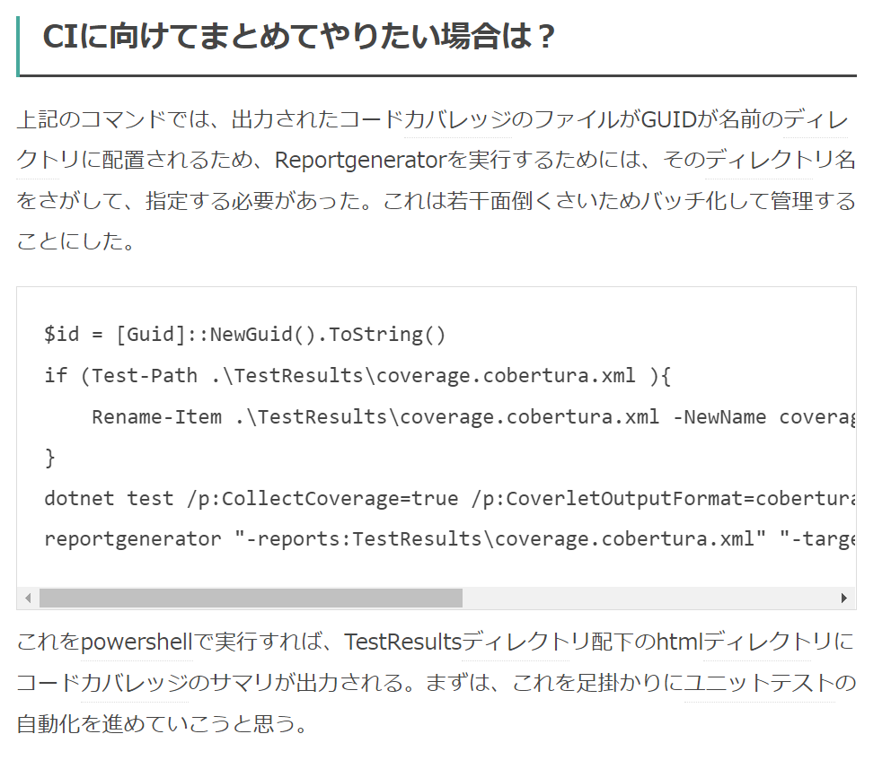
概要
 | Coverletでカバレッジ計測して、ReportGeneratorでレポート生成する。

 | テストプロジェクト |  | カバレッジ計測 | レポート生成
Coverlet
ReportGenerator
HTML

参考
 | https://docs.microsoft.com/ja-jp/dotnet/core/testing/unit-testing-code-coverage?tabs=windows
 | https://github.com/coverlet-coverage/coverlet
 | https://github.com/danielpalme/ReportGenerator
 | https://www.kinakomotitti.net/entry/2021/02/22/142816
 | https://danielpalme.github.io/ReportGenerator/usage.html
 | https://danielpalme.github.io/ReportGenerator/

テストプロジェクトにcoverletのパッケージ参照追加

 | PowerShellで、対象のテストプロジェクトに移動して、以下のコマンド実施すると、テストプロジェクトに依存関係が追加される。

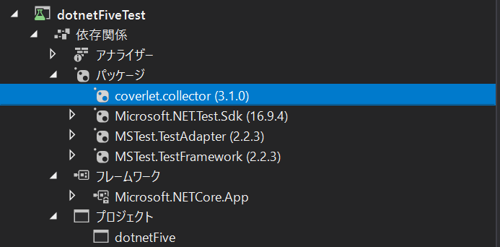

Coverlet実行

 | PowerShellで、対象のテストプロジェクトに移動して、以下のコマンド実施

 | TestResultフォルダに{GUID}フォルダが生成され、その中に、「coverage.cobertura.xml」ファイルが出力される。

Line coverage
Line coverage

 | サンプル
<?xml version="1.0" encoding="utf-8"?>
<coverage line-rate="0.1562" branch-rate="0" version="1.9" timestamp="1640416912" lines-covered="5" lines-valid="32" branches-covered="0" branches-valid="4">
<sources>
<source>C:\Users\pleag\source\repos\dotnetFive\dotnetFive\</source>
</sources>
<packages>
<package name="dotnetFive" line-rate="0.1562" branch-rate="0" complexity="9">
<classes>
<class name="dotnetFive.Add" filename="Add.cs" line-rate="1" branch-rate="1" complexity="1">
<methods>
<method name=".ctor" signature="(System.Int32,System.Int32)" line-rate="1" branch-rate="1" complexity="1">
<lines>
<line number="12" hits="1" branch="False" />
<line number="13" hits="1" branch="False" />
<line number="14" hits="1" branch="False" />
<line number="15" hits="1" branch="False" />
<line number="16" hits="1" branch="False" />
</lines>
</method>
</methods>
<lines>
<line number="12" hits="1" branch="False" />
<line number="13" hits="1" branch="False" />
<line number="14" hits="1" branch="False" />
<line number="15" hits="1" branch="False" />
<line number="16" hits="1" branch="False" />
</lines>
</class>
<class name="dotnetFive.MainController" filename="MainController.cs" line-rate="0" branch-rate="0" complexity="6">
<methods>
<method name="Initialize" signature="()" line-rate="0" branch-rate="1" complexity="1">
<lines>
<line number="18" hits="0" branch="False" />
<line number="19" hits="0" branch="False" />
<line number="20" hits="0" branch="False" />
<line number="21" hits="0" branch="False" />
<line number="22" hits="0" branch="False" />
</lines>
</method>
<method name="Input" signature="()" line-rate="0" branch-rate="0" complexity="4">
<lines>
<line number="25" hits="0" branch="False" />
<line number="26" hits="0" branch="False" />
<line number="27" hits="0" branch="True" condition-coverage="0% (0/4)">
<conditions>
<condition number="24" type="jump" coverage="0%" />
<condition number="37" type="jump" coverage="0%" />
</conditions>
</line>
<line number="30" hits="0" branch="False" />
<line number="31" hits="0" branch="False" />
<line number="33" hits="0" branch="False" />
<line number="34" hits="0" branch="False" />
<line number="36" hits="0" branch="False" />
</lines>
</method>
<method name=".ctor" signature="()" line-rate="0" branch-rate="1" complexity="1">
<lines>
<line number="11" hits="0" branch="False" />
<line number="12" hits="0" branch="False" />
<line number="13" hits="0" branch="False" />
<line number="14" hits="0" branch="False" />
<line number="15" hits="0" branch="False" />
</lines>
</method>
</methods>
<lines>
<line number="18" hits="0" branch="False" />
<line number="19" hits="0" branch="False" />
<line number="20" hits="0" branch="False" />
<line number="21" hits="0" branch="False" />
<line number="22" hits="0" branch="False" />
<line number="25" hits="0" branch="False" />
<line number="26" hits="0" branch="False" />
<line number="27" hits="0" branch="True" condition-coverage="0% (0/4)">
<conditions>
<condition number="24" type="jump" coverage="0%" />
<condition number="37" type="jump" coverage="0%" />
</conditions>
</line>
<line number="30" hits="0" branch="False" />
<line number="31" hits="0" branch="False" />
<line number="33" hits="0" branch="False" />
<line number="34" hits="0" branch="False" />
<line number="36" hits="0" branch="False" />
<line number="11" hits="0" branch="False" />
<line number="12" hits="0" branch="False" />
<line number="13" hits="0" branch="False" />
<line number="14" hits="0" branch="False" />
<line number="15" hits="0" branch="False" />
</lines>
</class>
<class name="dotnetFive.Program" filename="Program.cs" line-rate="0" branch-rate="1" complexity="1">
<methods>
<method name="Main" signature="(System.String[])" line-rate="0" branch-rate="1" complexity="1">
<lines>
<line number="8" hits="0" branch="False" />
<line number="9" hits="0" branch="False" />
<line number="11" hits="0" branch="False" />
<line number="12" hits="0" branch="False" />
</lines>
</method>
</methods>
<lines>
<line number="8" hits="0" branch="False" />
<line number="9" hits="0" branch="False" />
<line number="11" hits="0" branch="False" />
<line number="12" hits="0" branch="False" />
</lines>
</class>
<class name="dotnetFive.Remove" filename="Remove.cs" line-rate="0" branch-rate="1" complexity="1">
<methods>
<method name=".ctor" signature="(System.Int32,System.Int32)" line-rate="0" branch-rate="1" complexity="1">
<lines>
<line number="12" hits="0" branch="False" />
<line number="13" hits="0" branch="False" />
<line number="14" hits="0" branch="False" />
<line number="15" hits="0" branch="False" />
<line number="16" hits="0" branch="False" />
</lines>
</method>
</methods>
<lines>
<line number="12" hits="0" branch="False" />
<line number="13" hits="0" branch="False" />
<line number="14" hits="0" branch="False" />
<line number="15" hits="0" branch="False" />
<line number="16" hits="0" branch="False" />
</lines>
</class>
</classes>
</package>
</packages>
</coverage>

ReportGeneratorのインストール

 | PowerShellで以下のコマンド実施すると、ReportGeneratorがインストールできる。
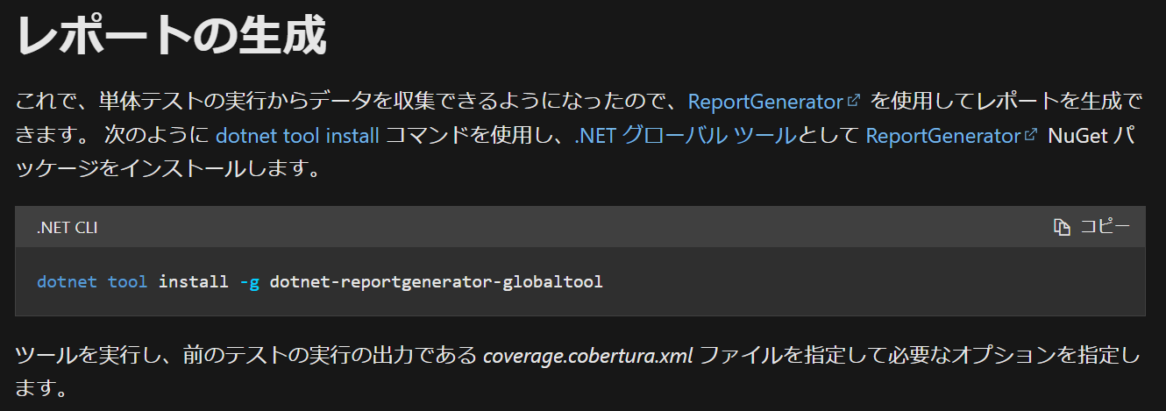

ReportGeneratorでレポート生成

 | 以下のコマンド実施して、レポート生成する。

 | コマンドのオプションは以下に記載
 | https://danielpalme.github.io/ReportGenerator/usage.html

 | コマンドを実行すると、レポートが出力される

 |  | サマリー |  |  | テスト対象クラス詳細
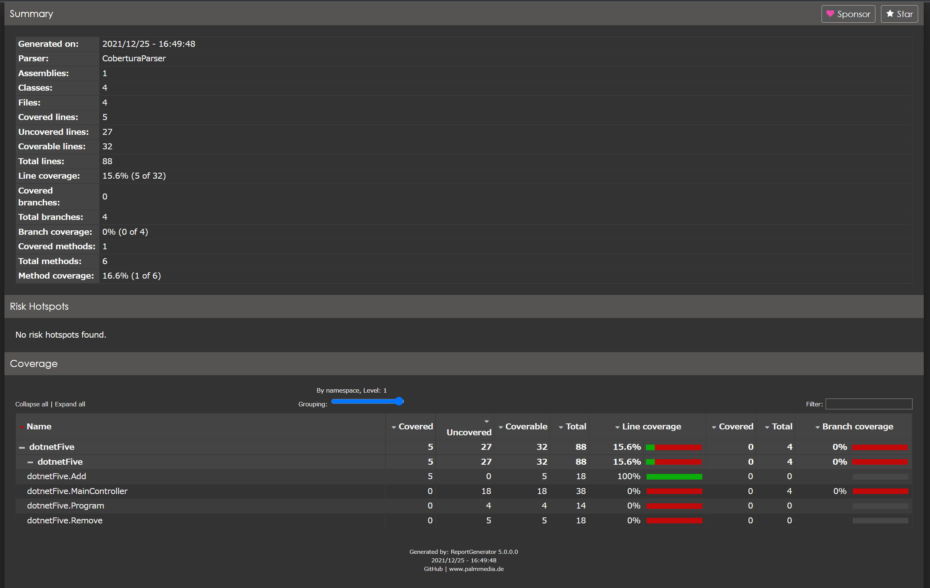
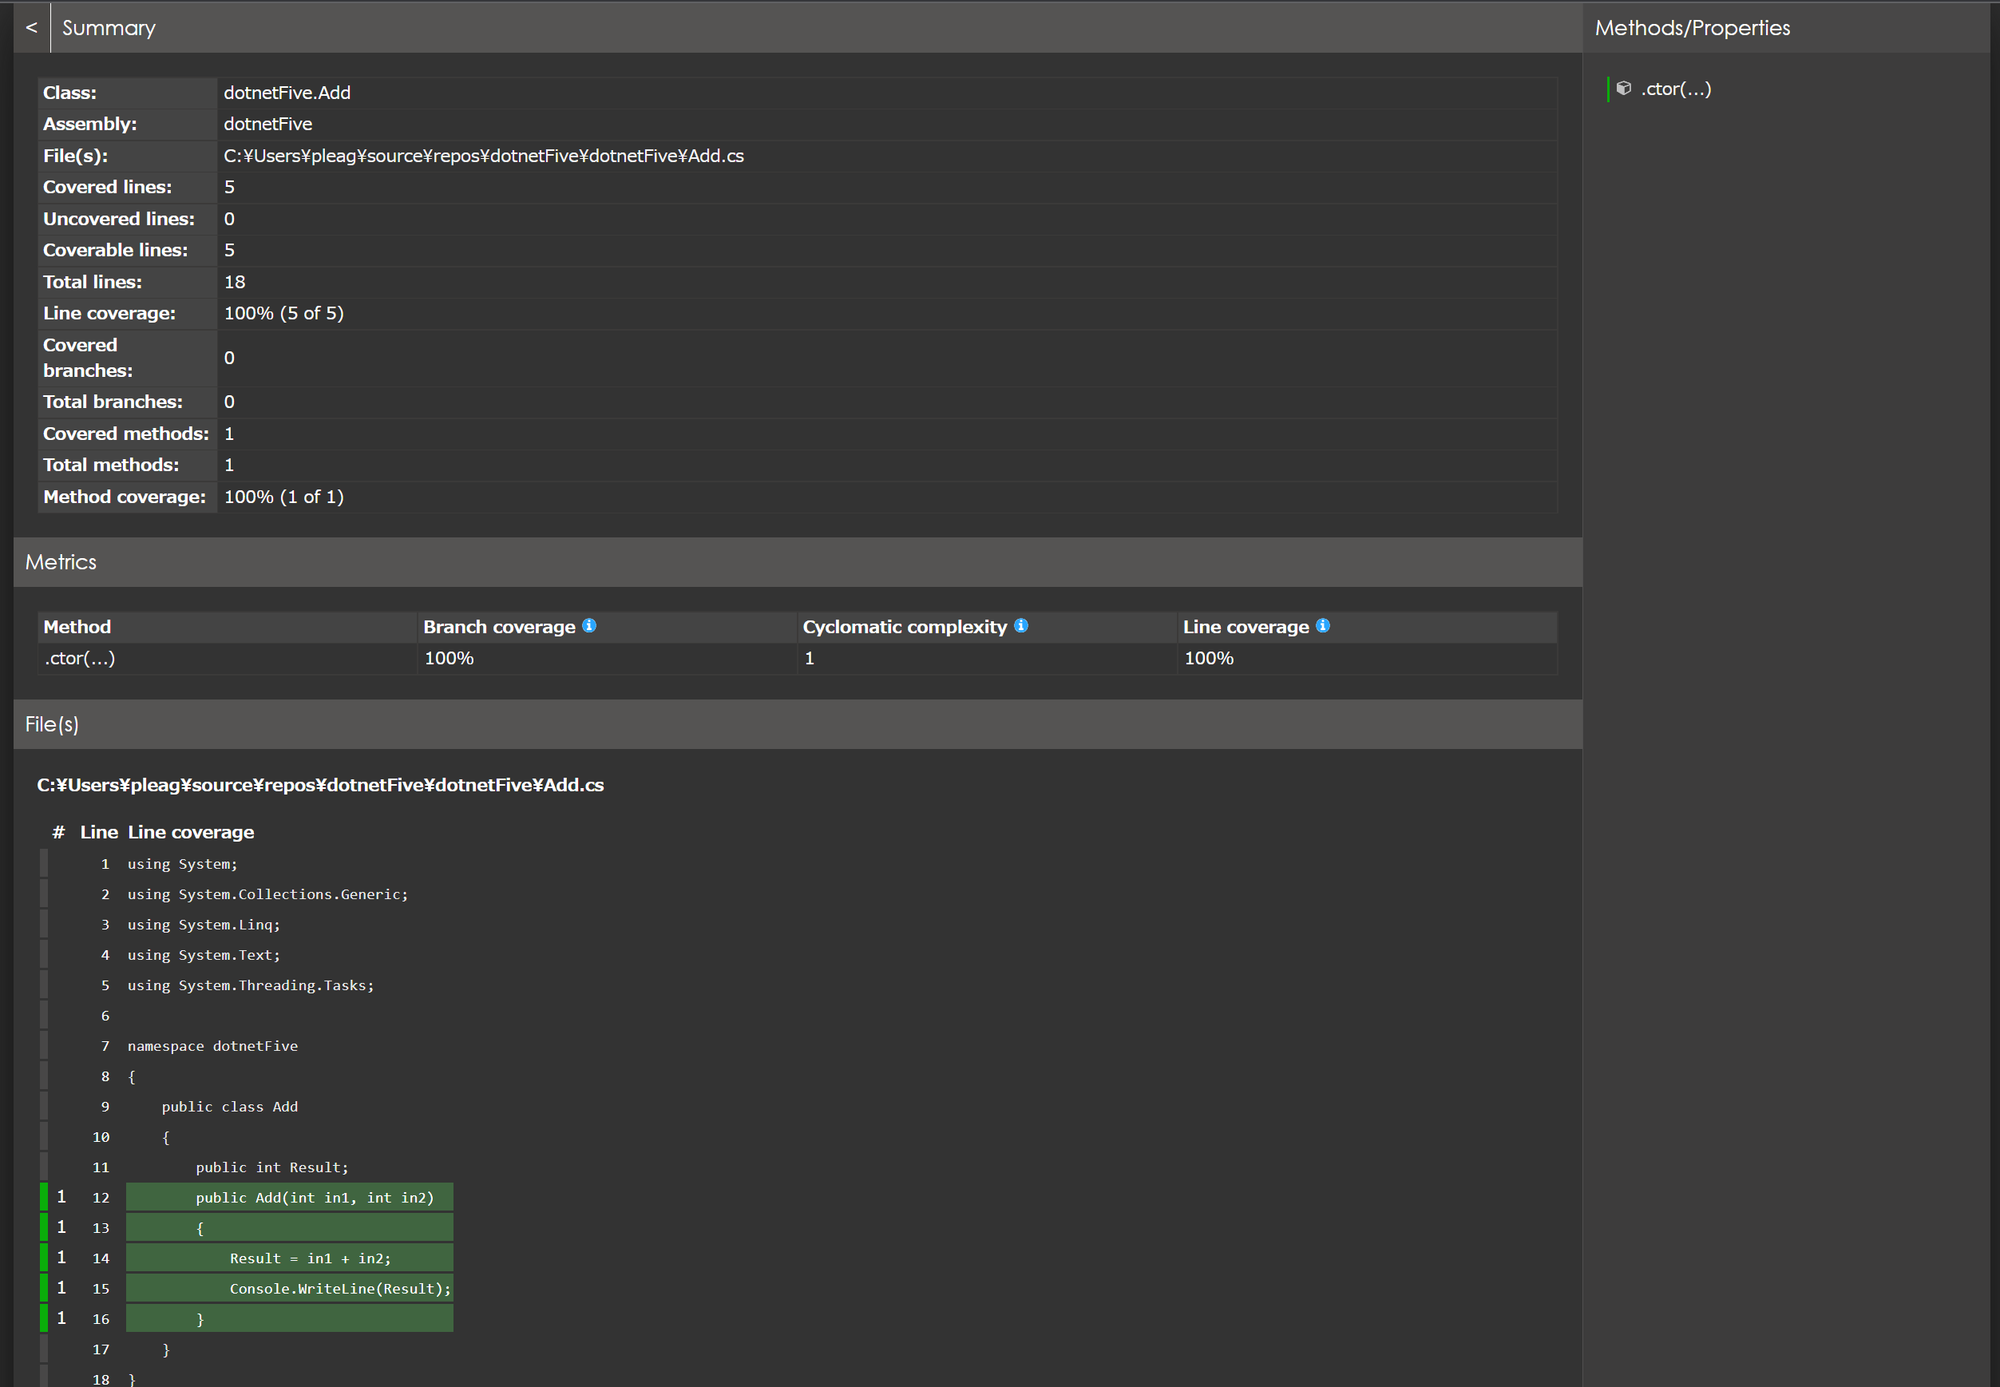

Line coverage(C0)
Branch coverage(C1)
Cyclomatic complexity(循環的複雑度)

今後
 | CIなどで定期実行、カバレッジ収集していきたい

